COVER
INSPEKSI APAR & HYDRANT
ZONA 4
REGU BRAVO
YOGYAKARTA INTERNATIONAL AIRPORT
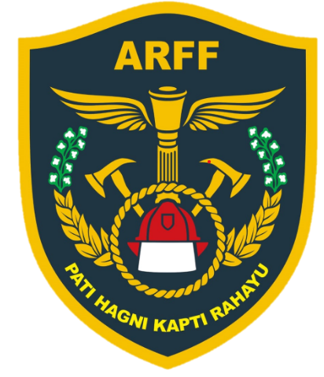

AIRPORT RESCUE AND FIRE FIGHTING
AGUSTUS 2026

Sub FS & GSE
DAFTAR INSPEKSI APAR & FIRE HYDRANT ZONA 4
YOGYAKARTA INTERNATIONAL AIRPORT
AGUSTUS 2026
NO | NOMOR ZONA | LOKASI | JENIS APAR | UKURAN (Kg) | JUMLAH | INDOOR HYDRANT BOX (IHB) | OUTDOOR HYDRANT BOX (OHB) | KONDISI JULI | KONDISI AGUSTUS | TANGGAL INSPEKSI | NAMA PEMERIKSA | PARAF | KETERANGAN
 |  | GEDUNG SUB FIRE STATION ( LANTAI 1 )
1 | D.015 | Di pilar garasi sisi utara sebelah timur | DCP | 6 | 1 |  |  | Siap Operasi
2 | D.016 | Di pilar garasi sisi utara sebelah barat | DCP | 6 | 1 |  |  | Siap Operasi
3 | D.019 | Di pilar sebelah barat |  |  | 1 | v | - | Lengkap 1
4 | D.017 | Di pilar garasi sisi barat sebalah utara | DCP | 6 | 1 |  |  | Siap Operasi |  |  |  |  | APAR DIGANTI BARU
5 | D.018 | Di pilar garasi sisi selatan sebalah barat | DCP | 6 | 1 |  |  | Siap Operasi
6 | D.020 | Barat Gedung Sub Fire Station sisi selatan |  |  | 1 | - | v | Lengkap 1 |  |  |  |  | TIDAK ADA KUNCI HIDRAN
7 | D.021 | Barat Gedung Sub Fire Station sisi utara |  |  | 1 | - | v | Lengkap 1 |  |  |  |  | TIDAK ADA KUNCI HIDRAN
8 | D.022 | Utara Gedung Sub Fire Station sisi utara |  |  | 1 | - | v | Lengkap 1 |  |  |  |  | TIDAK ADA KUNCI HIDRAN
9 | D.019 | Di pilar garasi sisi selatan sebalah timur | DCP | 6 | 1 |  |  | Siap Operasi
10 | D.020 | R. Panel | CO2 | 5 | 1 |  |  | Siap Operasi
11 | D.023 | Sebelah tangga |  |  | 1 | v | - | Lengkap 1
12 | D.021 | Koridor seblah utara toilet | DCP | 6 | 1 |  |  | Siap Operasi
13 | D.025 | Timur gedung sisi selatan |  |  | 1 | - | v | Lengkap 2 |  |  |  |  | TIDAK ADA KUNCI HIDRAN
14 | D.026 | Timur gedung sisi utara |  |  | 1 | - | v | Lengkap 2 |  |  |  |  | TIDAK ADA KUNCI HIDRAN
15
 |  | GEDUNG SUB FIRE STATION ( LANTAI 2 )
1 | D.024 | Sebelah R. Panel |  |  | 1 | v | - | Lengkap 1
2 | D.022 | R. Panel | CO2 | 5 | 1 |  |  | Siap Operasi
3 | D.023 | Di pilar sisi utara | DCP | 6 | 1 |  |  | Siap Operasi
4
 |  | GEDUNG SUB FIRE STATION ( LANTAI 3 )
1 | D.024 | Di pilar sisi utara | DCP | 6 | 1 |  |  | Siap Operasi
2
 |  | GEDUNG GSE ( LANTAI 1 )
1 | D.028 | Sebelah toilet sisi timur |  |  | 1 | v | - | Lengkap 1
2 | D.027 | Sebelah toilet sisi barat |  |  | 1 | v | - | Lengkap 1
3 | D.025 | R. Panel | CO2 | 5 | 1 |  |  | Siap Operasi |  |  |  |  | KUNCI GSE 13
4 | D.026 | Di pilar sisi timur | DCP | 6 | 1 |  |  | Siap Operasi
 |  | GEDUNG GSE ( LANTAI 2 )
1 | D.027 | Depan R. Panel | DCP | 6 | 1 |  |  | Low Preasure |  |  |  |  | Belum di ganti
2 | D.028 | R. Panel | CO2 | 5 | 1 |  |  | Siap Operasi |  |  |  |  | KUNCI DI LISTRIK GSE 14
3 | D.029 | Di pilar sebelah timur | DCP | 6 | 1 |  |  | Siap Operasi |  |  |  |  | Karet belum ganti
4 | D.030 | Di pilar sebelah barat | DCP | 6 | 1 |  |  | Low Preasure |  |  |  |  | Belum di ganti
5

Fire Fighting Maintenance
Supervisor
ANANTA AS’ADHI
Kulon Progo, Agustus 2026
Fire Fighting Operation Chief
HASAR FITRA KUSUMA
 | KETERANGAN :
 | v | Siap Operasi ( semuanya lengkap )
 | B | Baik dengan catatan ( salah satu bagian dari peralatan itu sendiri tidak lengkap / kurang & kolom keterangan wajib di isi )
 | L | Low Pressure ( jika kondisi tekanan kurang yang di standart kan & kolom keterangan wajib di isi )
 | X | Rusak ( di kolom keterangan wajib di isi )
 | P | Lengkap 1 ( jika ada selang & Nozzle )
 | O | Lengkap 2 ( jika ada selang, Nozzle & Kunci Hydrant )
Mengetahui,
Airport Rescue & Fire Fighting
Dept.Head,
TAMSUL SADIKIN
 | – | Kosong / tidak ada / Tidak diketahui ( kolom keterangan wajib di isi )

